SFERA Robur 3reihig 6RT
3 | 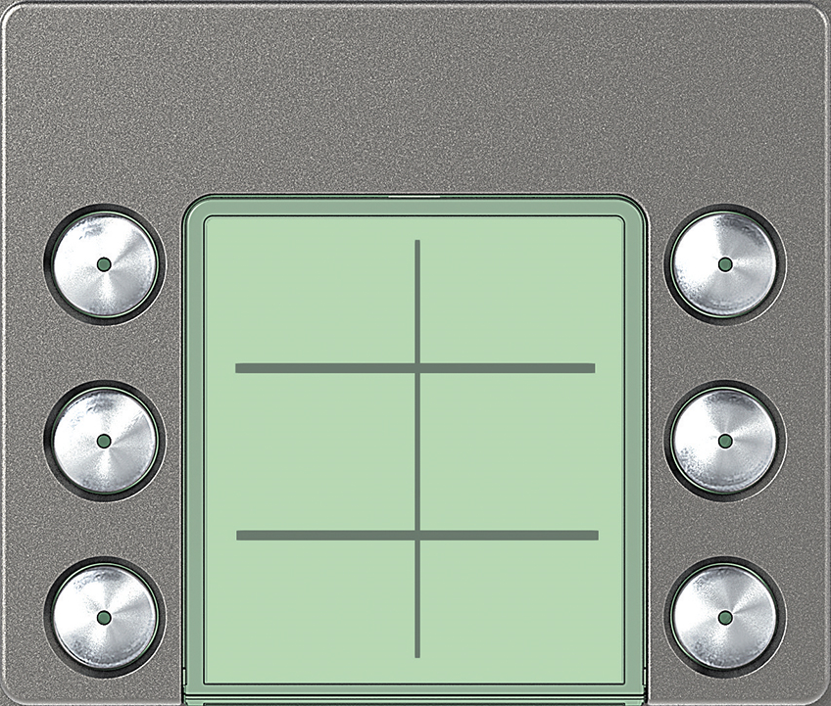 | Ruftasten 6 Ruftaste: 352165

 | benötigte Felder ausfüllen und Schrift anpassen ausdrucken und an den gestrichelten Linien ausschneiden ( getestet mit HP Drucker )
2

1

